STEP2→見積明細更新スケジュール定義
04.RFM分析統計バッチ起動用のスケジュールの定義

２−１ システム管理者はSalesforceにログインする

２−２ ホームページには、[設定] →［アプリケーションの設定］→［Apex クラス］リンクをクリックして、Apex管理画面を開く
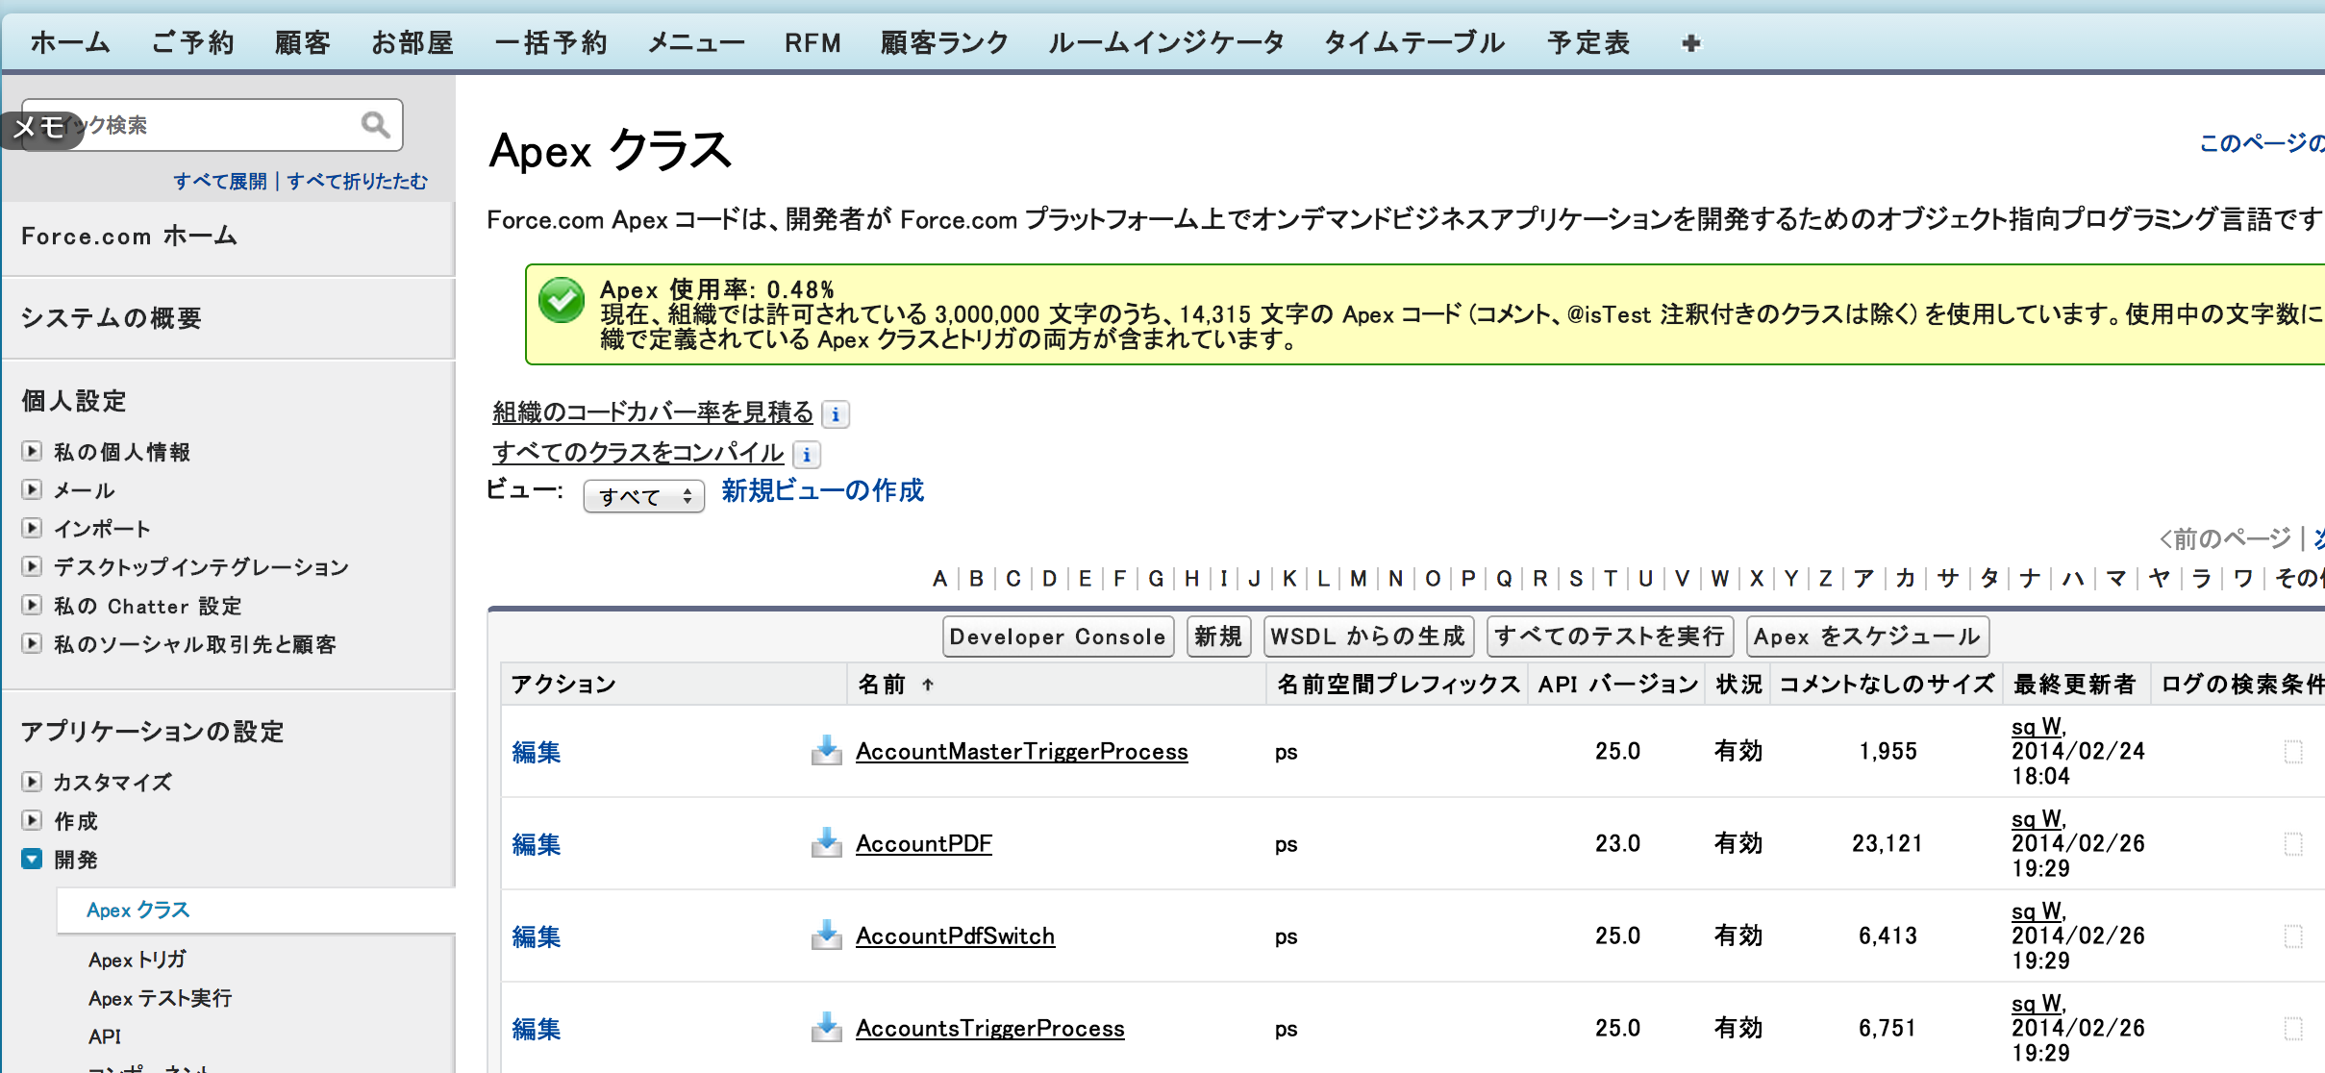

２−３ 画面の「Apexをスケジュール」ボタンをクリックして、スケジュール情報を定義する
ジョブ名： | 04.RFM分析統計バッチ | ←任意
Apexクラス： | SalesDataAnalysisBatch
頻度 | 毎週→日曜、月曜、火曜、水曜、木曜、金曜、土曜
開始 | 2014-05-09
終了 | 2024-06-09
希望開始時刻 | 3:00:00 | ←実際の状況に合わせて、時刻を設定ください。
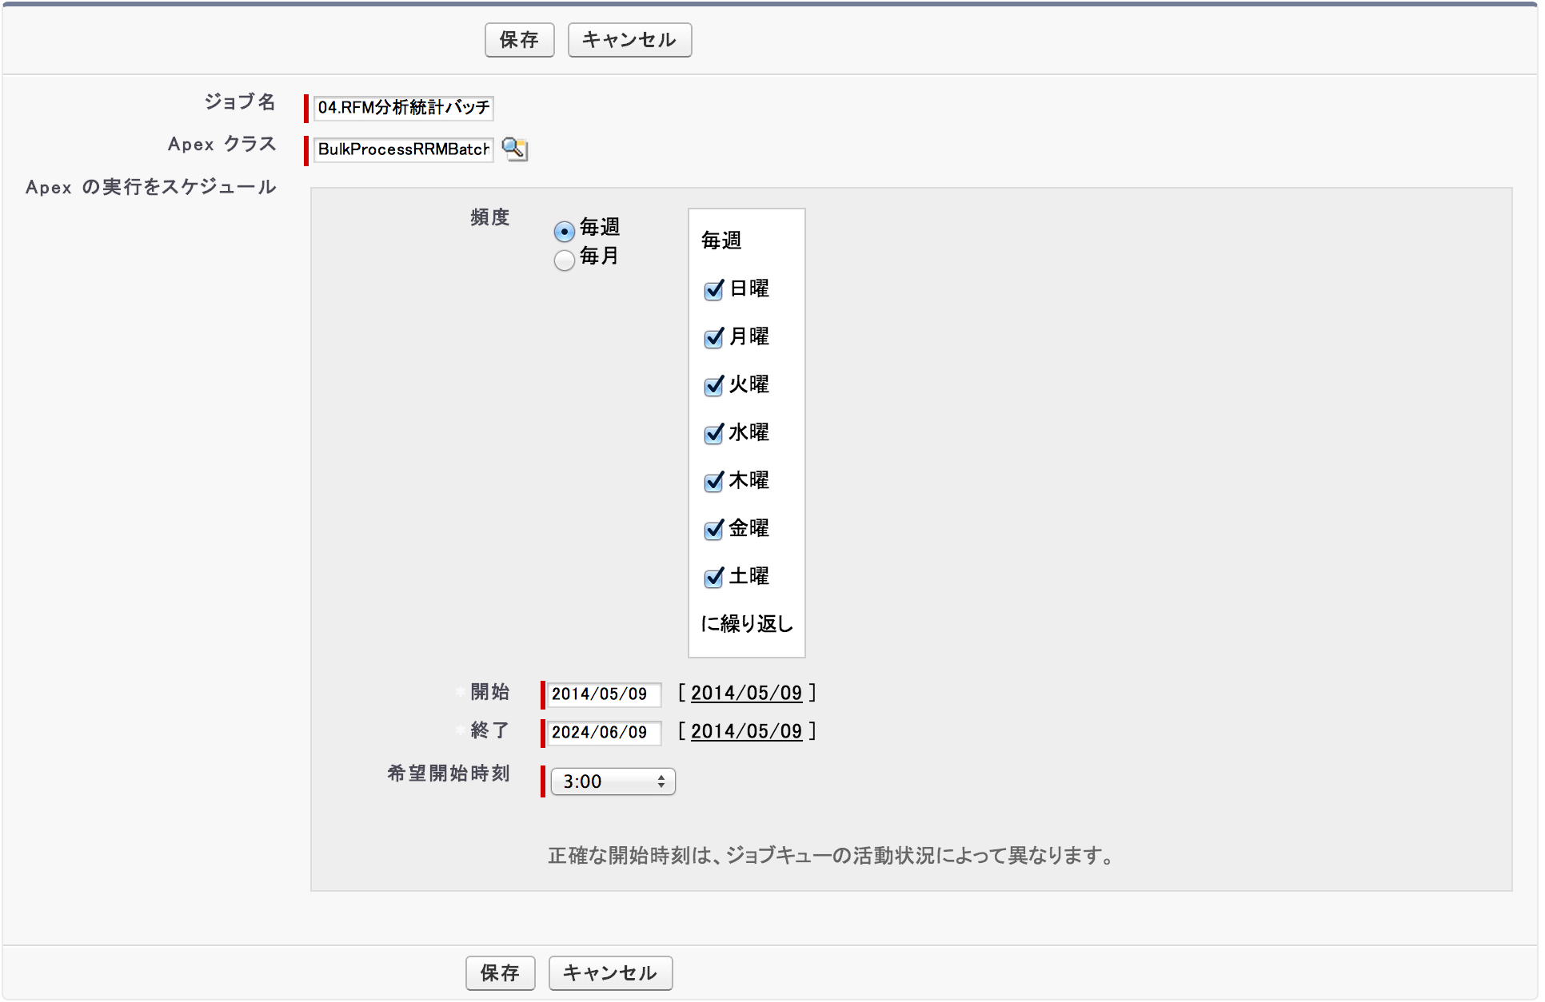

２−４：保存ボタンをクリックして、スケジュール定義情報を保存する
下記順番で、定義済みスケジュール情報を確認可能

ホームページには、[設定] →［管理者設定］→［監視］→［スケジュール済みジョブ］

